Sheet1
책제목 | 링크 | 이미지 | 저자 | 별점 | 금액
달까지 가자 | https://ridibooks.com/books/754031081 |  https://img.ridicdn.net/cover/754031081/large#1 | 장류진 | 4.4점 | 구매 9,800원
달까지 가자 | https://ridibooks.com/books/754031081 | https://img.ridicdn.net/cover/754031081/large#1 | 장류진 | 4.4점 | 구매 9,800원
일인칭 단수 | https://ridibooks.com/books/371002345 |  https://img.ridicdn.net/cover/371002345/large#1 | 무라카미 하루키 | 5.0점 | 구매 9,180원
2021 제12회 젊은작가상 수상작품집 | https://ridibooks.com/books/371002341 |  https://img.ridicdn.net/cover/371002341/large#1 | 김멜라, 전하영 외 5명 | 4.2점 | 구매 3,900원
내 문장이 그렇게 이상한가요? | https://ridibooks.com/books/852000076 | 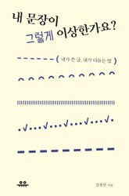 https://img.ridicdn.net/cover/852000076/large#1 | 김정선 | 4.1점 | 구매 7,560원
섀도우 앤 본 1권 | https://ridibooks.com/books/1811185610 |  https://img.ridicdn.net/cover/1811185610/large#1 | 리 바두고 | 4.5점 | 구매 12,420원
질서 너머 | https://ridibooks.com/books/606002311 |  https://img.ridicdn.net/cover/606002311/large#1 | 조던 B. 피터슨 | 4.4점 | 구매 11,250원
돈의 심리학 | https://ridibooks.com/books/1691000080 | 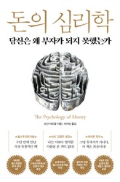 https://img.ridicdn.net/cover/1691000080/large#1 | 모건 하우절 | 4.6점 | 구매 14,800원
디테일 사전 세트 (전 2권) | https://ridibooks.com/books/111027229 | 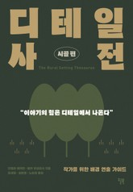 https://img.ridicdn.net/cover/111027229/large#1 | 안젤라 애커만, 베카 푸글리시 | 5.0점 | 구매 27,720원
아들아, 돈 공부해야 한다 | https://ridibooks.com/books/510001092 |  https://img.ridicdn.net/cover/510001092/large#1 | 정선용 | 4.7점 | 대여 5,530원 구매 9,960원
사소한 거짓말 | https://ridibooks.com/books/4295000001 |  https://img.ridicdn.net/cover/4295000001/large#1 | 박설미 | 4.3점 | 대여 3,500원 구매 5,850원
생각의 쓰임 | https://ridibooks.com/books/734002073 | 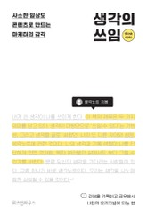 https://img.ridicdn.net/cover/734002073/large#1 | 생각노트 | 4.7점 | 구매 9,330원
무라카미 T | https://ridibooks.com/books/1570000188 | 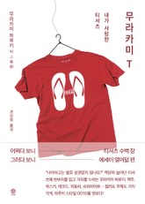 https://img.ridicdn.net/cover/1570000188/large#1 | 무라카미 하루키 | 4.0점 | 구매 9,450원
수학이 만만해지는 책 | https://ridibooks.com/books/606002314 |  https://img.ridicdn.net/cover/606002314/large#1 | 스테판 바위스만 | 5.0점 | 구매 10,080원
요점만 말하는 책 | https://ridibooks.com/books/1868000050 |  https://img.ridicdn.net/cover/1868000050/large#1 | 조엘 슈월츠버그 | 4.8점 | 구매 10,000원
[제5판] 원페이지 교육학 | https://ridibooks.com/books/4314000002 | 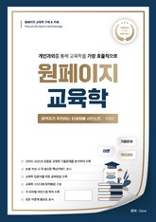 https://img.ridicdn.net/cover/4314000002/large#1 | Dave | 4.7점 | 구매 34,800원
달러구트 꿈 백화점 | 잠들어야만 입장 가능합니다 | https://ridibooks.com/books/1648000309 |  https://img.ridicdn.net/cover/1648000309/large#1 | 이미예 | 4.6점 | 구매 9,100원
2021년 봄 장로들과 책임 형제들을 위한 국제 훈련 | https://ridibooks.com/books/1507001062 |  https://img.ridicdn.net/cover/1507001062/large#1 | 워치만 니, 위트니스 리 | 5.0점 | 구매 4,500원
운의 알고리즘 | https://ridibooks.com/books/3194000007 |  https://img.ridicdn.net/cover/3194000007/large#1 | 현존 정회도 | 4.7점 | 구매 12,000원
엔드 오브 타임 | https://ridibooks.com/books/593000851 |  https://img.ridicdn.net/cover/593000851/large#1 | 브라이언 그린 | 4.1점 | 구매 13,860원
싱크 어게인 | https://ridibooks.com/books/703000684 |  https://img.ridicdn.net/cover/703000684/large#1 | 애덤 그랜트 |  | 구매 15,840원
부자 아빠 가난한 아빠 20주년 특별 기념판 | https://ridibooks.com/books/682000717 |  https://img.ridicdn.net/cover/682000717/large#1 | 로버트 기요사키 | 4.6점 | 구매 11,000원
뇌 과학이 인생에 필요한 순간 | https://ridibooks.com/books/372007038 |  https://img.ridicdn.net/cover/372007038/large#1 | 김대수 | 5.0점 | 구매 9,900원
100년 뒤 우리는 이 세상에 없어요 | https://ridibooks.com/books/3414000015 |  https://img.ridicdn.net/cover/3414000015/large#1 | 리차드 칼슨 | 4.5점 | 구매 12,000원
레이어드의 미국 주식투자 원칙 | https://ridibooks.com/books/4335000017 |  https://img.ridicdn.net/cover/4335000017/large#1 | 레이어드 | 4.2점 | 구매 11,760원
주식하는 마음 | https://ridibooks.com/books/372006655 |  https://img.ridicdn.net/cover/372006655/large#1 | 홍진채 | 4.8점 | 구매 12,600원
직업으로서의 소설가 | https://ridibooks.com/books/593000857 |  https://img.ridicdn.net/cover/593000857/large#1 | 무라카미 하루키 | 4.6점 | 구매 9,000원
주린이가 가장 알고 싶은 최다질문 TOP77 | https://ridibooks.com/books/236000504 |  https://img.ridicdn.net/cover/236000504/large#1 | 염승환 | 4.6점 | 구매 10,800원
너무 놀라운 작은 뇌세포 이야기 | https://ridibooks.com/books/1811185952 |  https://img.ridicdn.net/cover/1811185952/large#1 | 도나 잭슨 나카자와 | 5.0점 | 구매 13,800원
위대한 시크릿 | https://ridibooks.com/books/510001097 |  https://img.ridicdn.net/cover/510001097/large#1 | 론다 번 | 4.8점 | 구매 11,760원
아몬드 | https://ridibooks.com/books/754020527 |  https://static.ridicdn.net/books/dist/images/book_cover/cover_lazyload.png | 손원평 | 4.6점 | 구매 8,400원
미국 주식이 답이다 | https://ridibooks.com/books/4139000012 |  https://img.ridicdn.net/cover/4139000012/large#1 | 장우석, 이항영 | 4.8점 | 구매 12,000원
소수몽키의 한 권으로 끝내는 미국주식 | https://ridibooks.com/books/754031015 | 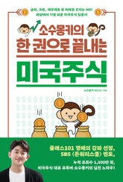 https://img.ridicdn.net/cover/754031015/large#1 | 소수몽키 | 4.4점 | 구매 14,000원
비전공자를 위한 이해할 수 있는 IT 지식 | https://ridibooks.com/books/4489000001 |  https://img.ridicdn.net/cover/4489000001/large#1 | 최원영 | 4.3점 | 구매 10,800원
개정판 | 기묘한 러브레터 | https://ridibooks.com/books/372007049 |  https://img.ridicdn.net/cover/372007049/large#1 | 야도노 카호루 | 5.0점 | 구매 8,700원
강방천의 관점 | https://ridibooks.com/books/703000680 |  https://img.ridicdn.net/cover/703000680/large#1 | 강방천 | 5.0점 | 구매 18,000원
미니스트리 다이제스트-2021년 봄 장로들과 책임 형제들을 위한 국제 훈련 | https://ridibooks.com/books/1507001064 |  https://img.ridicdn.net/cover/1507001064/large#1 | 워치만 니, 위트니스 리 | 5.0점 | 구매 6,000원
그러라 그래 | https://ridibooks.com/books/1546000803 |  https://img.ridicdn.net/cover/1546000803/large#1 | 양희은 | 4.4점 | 구매 9,000원
월가의 영웅 | https://ridibooks.com/books/687000054 |  https://img.ridicdn.net/cover/687000054/large#1 | 피터 린치, 존 로스차일드 | 4.8점 | 구매 16,000원
우리가 빛의 속도로 갈 수 없다면 | https://ridibooks.com/books/4097000095 |  https://img.ridicdn.net/cover/4097000095/large#1 | 김초엽 | 4.6점 | 구매 8,400원
인플레이션 | https://ridibooks.com/books/372007040 |  https://img.ridicdn.net/cover/372007040/large#1 | 하노 벡, 우르반 바허 외 1명 | 5.0점 | 구매 13,800원
빌 게이츠, 기후재앙을 피하는 법 | https://ridibooks.com/books/1546000762 |  https://img.ridicdn.net/cover/1546000762/large#1 | 빌 게이츠 | 4.3점 | 구매 10,800원
부의 추월차선 | https://ridibooks.com/books/1354000008 | 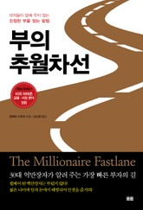 https://img.ridicdn.net/cover/1354000008/large#1 | 엠제이 드마코 | 4.4점 | 구매 9,000원
개정판 | 개 (2021) | https://ridibooks.com/books/2189000187 |  https://img.ridicdn.net/cover/2189000187/large#1 | 김훈 | 4.6점 | 대여 5,630원 구매 10,130원
전국축제자랑 | https://ridibooks.com/books/509001444 |  https://img.ridicdn.net/cover/509001444/large#1 | 김혼비, 박태하 | 4.8점 | 구매 9,450원
어린이라는 세계 | https://ridibooks.com/books/754030246 |  https://img.ridicdn.net/cover/754030246/large#1 | 김소영 | 4.9점 | 구매 10,500원
벚꽃 지는 계절에 그대를 그리워하네 | https://ridibooks.com/books/754031110 |  https://img.ridicdn.net/cover/754031110/large#1 | 우타노 쇼고 | 4.0점 | 구매 9,450원
묵상과 설교 - 2014년 1월호 | https://ridibooks.com/books/754013932 | 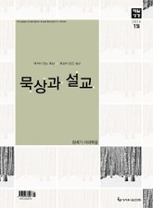 https://img.ridicdn.net/cover/754013932/large#1 | 성서유니온 출판부 | 4.5점 | 구매 무료
트라우마 사전 | https://ridibooks.com/books/1046000088 |  https://img.ridicdn.net/cover/1046000088/large#1 | 안젤라 애커만, 베카 푸글리시 | 4.2점 | 구매 15,900원
고장 난 회사들 | https://ridibooks.com/books/280000160 |  https://img.ridicdn.net/cover/280000160/large#1 | 마틴 린드스트롬 | 5.0점 | 구매 10,350원
공정하다는 착각 | https://ridibooks.com/books/593000830 |  https://img.ridicdn.net/cover/593000830/large#1 | 마이클 샌델 | 4.4점 | 구매 12,600원
일의 기쁨과 슬픔 | https://ridibooks.com/books/754027238 |  https://img.ridicdn.net/cover/754027238/large#1 | 장류진 | 4.5점 | 구매 9,800원
어떻게 말해줘야 할까 | https://ridibooks.com/books/1546000733 |  https://img.ridicdn.net/cover/1546000733/large#1 | 오은영, 차상미 | 5.0점 | 구매 11,070원
러브크래프트 전집 1~7권 세트 | https://ridibooks.com/books/111015072 | 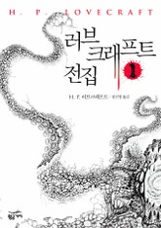 https://img.ridicdn.net/cover/111015072/large#1 | H. P. 러브크래프트 | 4.2점 | 구매 50,900원
스토아 수업 | https://ridibooks.com/books/372007028 |  https://img.ridicdn.net/cover/372007028/large#1 | 라이언 홀리데이, 스티븐 핸슬먼 | 4.5점 | 구매 11,900원
본격 한중일 세계사 1 | https://ridibooks.com/books/734001743 |  https://img.ridicdn.net/cover/734001743/large#1 | 굽시니스트 | 4.3점 | 구매 10,360원
개정 번역판 | 해리 포터와 마법사의 돌 | https://ridibooks.com/books/3306000090 |  https://img.ridicdn.net/cover/3306000090/large#1 | 조앤.K.롤링 | 4.8점 | 구매 10,050원
애린 왕자 | https://ridibooks.com/books/4522000001 | 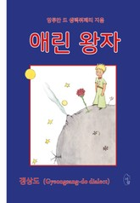 https://img.ridicdn.net/cover/4522000001/large#1 | 앙투안 드 생텍쥐페리 | 5.0점 | 구매 8,910원
똑똑하게 생존하기 | https://ridibooks.com/books/1811184405 |  https://img.ridicdn.net/cover/1811184405/large#1 | 칼 벅스트롬, 제빈 웨스트 | 5.0점 | 구매 13,800원
인플레이션 이야기 | https://ridibooks.com/books/3397000066 | 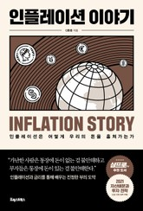 https://img.ridicdn.net/cover/3397000066/large#1 | 신환종 |  | 구매 9,900원
12가지 인생의 법칙 | https://ridibooks.com/books/2823000008 |  https://img.ridicdn.net/cover/2823000008/large#1 | 조던 B. 피터슨 | 4.1점 | 구매 11,500원
룬의 아이들 - 윈터러 완전판 | https://ridibooks.com/books/3754000145 | 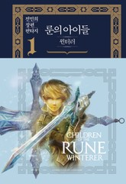 https://img.ridicdn.net/cover/3754000145/large#1 | 전민희 | 4.9점 | 구매 6,800원
제임스 미치너 소설 세트(전2권) | https://ridibooks.com/books/111027352 |  https://img.ridicdn.net/cover/111027352/large#1 | 제임스 A. 미치너 |  | 구매 15,000원
돈의 속성 | https://ridibooks.com/books/2446000019 |  https://img.ridicdn.net/cover/2446000019/large#1 | 김승호 | 4.6점 | 구매 11,760원
마음챙김이 일상이 되면 달라지는 것들 | https://ridibooks.com/books/606002315 |  https://img.ridicdn.net/cover/606002315/large#1 | 캐롤라인 웰치 |  | 구매 10,080원
건강 불균형 바로잡기 | https://ridibooks.com/books/1811185378 |  https://img.ridicdn.net/cover/1811185378/large#1 | 닐 바너드 | 4.8점 | 구매 13,800원
당신의 생각을 정리해드립니다 | https://ridibooks.com/books/1780000325 |  https://img.ridicdn.net/cover/1780000325/large#1 | 복주환 | 4.5점 | 구매 11,200원
나의 한국현대사 1959-2020 (개정증보판) | https://ridibooks.com/books/1568000079 |  https://img.ridicdn.net/cover/1568000079/large#1 | 유시민 | 4.9점 | 구매 13,300원
동급생 | https://ridibooks.com/books/1242000416 |  https://img.ridicdn.net/cover/1242000416/large#1 | 프레드 울만 | 4.6점 | 구매 8,000원
밤을 걷는 밤 | https://ridibooks.com/books/734002084 |  https://img.ridicdn.net/cover/734002084/large#1 | 유희열, 카카오엔터테인먼트 | 5.0점 | 구매 9,450원
투자의 지도 | https://ridibooks.com/books/1433000105 |  https://img.ridicdn.net/cover/1433000105/large#1 | 장재창 |  | 구매 11,900원
말씀대로 믿고 살고 누리는 큐티인(QTIN)(2021년 5/6월호) | https://ridibooks.com/books/4023000037 | 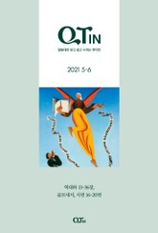 https://img.ridicdn.net/cover/4023000037/large#1 | QTM편집부 |  | 구매 4,000원
넥스트 테슬라를 찾아라 | https://ridibooks.com/books/2596000026 |  https://img.ridicdn.net/cover/2596000026/large#1 | 홍성철, 김지민 | 4.0점 | 구매 15,300원
15단계로 배우는 도커와 쿠버네티스 | https://ridibooks.com/books/852001036 | 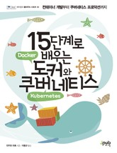 https://img.ridicdn.net/cover/852001036/large#1 | 타카라 마호 | 5.0점 | 구매 21,420원
왜 일하는가 | https://ridibooks.com/books/372007035 |  https://img.ridicdn.net/cover/372007035/large#1 | 이나모리 가즈오 | 2.7점 | 구매 11,200원
사피엔스 | https://ridibooks.com/books/1546000198 |  https://img.ridicdn.net/cover/1546000198/large#1 | 유발 하라리 | 4.6점 | 구매 12,960원
개정판 | 현명한 투자자 1 | https://ridibooks.com/books/687000073 |  https://img.ridicdn.net/cover/687000073/large#1 | 벤자민 그레이엄 | 4.6점 | 구매 16,100원
그물에 걸리지 않는 바람과 같이 | https://ridibooks.com/books/410000201 |  https://img.ridicdn.net/cover/410000201/large#1 | 이문진 | 5.0점 | 구매 4,900원
로코노믹스 | https://ridibooks.com/books/4538000001 |  https://img.ridicdn.net/cover/4538000001/large#1 | 앨런 크루거 | 4.7점 | 구매 11,340원
개정판 | 그림으로 공부하는 IT 인프라 구조 | https://ridibooks.com/books/852001037 |  https://img.ridicdn.net/cover/852001037/large#1 | 미나와 케이코, 사토 타카히코 외 2명 | 3.0점 | 구매 16,380원
클라라와 태양 | https://ridibooks.com/books/509001432 |  https://img.ridicdn.net/cover/509001432/large#1 | 가즈오 이시구로 | 4.9점 | 구매 11,900원
2021 오직 간호대생을 위한 간호사 자소서 | https://ridibooks.com/books/2217000181 |  https://img.ridicdn.net/cover/2217000181/large#1 | 태원준 | 4.6점 | 구매 15,400원
그녀는 다 계획이 있다 | https://ridibooks.com/books/754030844 |  https://img.ridicdn.net/cover/754030844/large#1 | 히가시노 게이고 | 4.4점 | 구매 11,000원
매일성경(개역개정) 2020년 1-2월호(창세기 1~36장) | https://ridibooks.com/books/754029209 |  https://img.ridicdn.net/cover/754029209/large#1 | 성서유니온 출판부 |  | 구매 4,500원
2020 오직 간호대생을 위한 간호사 필기 | https://ridibooks.com/books/2217000149 |  https://img.ridicdn.net/cover/2217000149/large#1 | 주선희, 이진우 | 3.0점 | 구매 18,900원
데일 카네기 인간관계론 | https://ridibooks.com/books/4010000008 |  https://img.ridicdn.net/cover/4010000008/large#1 | 데일 카네기 | 4.8점 | 구매 4,950원
멋진 신세계 | https://ridibooks.com/books/259000011 | 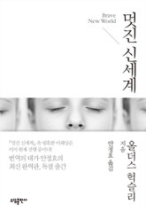 https://img.ridicdn.net/cover/259000011/large#1 | 올더스 헉슬리 | 4.3점 | 구매 8,280원
무례한 시대를 품위 있게 건너는 법 | https://ridibooks.com/books/1508005981 |  https://img.ridicdn.net/cover/1508005981/large#1 | 악셀 하케 | 4.3점 | 대여 2,000원 구매 10,500원
감정이 상처가 되기 전에 | https://ridibooks.com/books/1868000152 |  https://img.ridicdn.net/cover/1868000152/large#1 | 충페이충 |  | 구매 13,000원
밤의 숨소리 | https://ridibooks.com/books/3490000012 |  https://img.ridicdn.net/cover/3490000012/large#1 | 상담사 치아 | 5.0점 | 구매 11,550원
휴먼카인드 | https://ridibooks.com/books/1691000084 |  https://img.ridicdn.net/cover/1691000084/large#1 | 뤼트허르 브레흐만 | 4.6점 | 구매 16,500원
주식시장을 이기는 작은책 | https://ridibooks.com/books/862000053 |  https://img.ridicdn.net/cover/862000053/large#1 | 조엘 그린블라트 | 4.3점 | 구매 8,200원
문예춘추사 셜록 홈즈 전집 세트 | https://ridibooks.com/books/111013136 |  https://img.ridicdn.net/cover/111013136/large#1 | 아서 코난 도일 | 4.0점 | 구매 9,900원
천 개의 파랑 | https://ridibooks.com/books/4097000118 |  https://img.ridicdn.net/cover/4097000118/large#1 | 천선란 | 4.6점 | 구매 9,800원
나미야 잡화점의 기적 | https://ridibooks.com/books/593000426 |  https://img.ridicdn.net/cover/593000426/large#1 | 히가시노 게이고 | 4.6점 | 구매 10,000원
세상에서 가장 짧은 미국사 | https://ridibooks.com/books/734002108 |  https://img.ridicdn.net/cover/734002108/large#1 | 폴 S. 보이어 | 1.0점 | 구매 10,080원
데이터 과학을 위한 통계(2판) | https://ridibooks.com/books/443000901 | 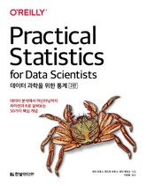 https://img.ridicdn.net/cover/443000901/large#1 | 피터 브루스, 앤드루 브루스 |  | 구매 27,200원
꼬리에 꼬리를 무는 그날 이야기 | https://ridibooks.com/books/4097000143 |  https://img.ridicdn.net/cover/4097000143/large#1 | SBS 〈꼬리에 꼬리를 무는 그날 이야기〉 제작팀 | 4.5점 | 구매 9,450원
최강의 조직 | https://ridibooks.com/books/703000688 |  https://img.ridicdn.net/cover/703000688/large#1 | 벤 호로위츠 |  | 구매 14,400원
불안한 엄마, 무관심한 아빠 | https://ridibooks.com/books/1546000797 |  https://img.ridicdn.net/cover/1546000797/large#1 | 오은영 | 5.0점 | 구매 11,070원
행동경제학 | https://ridibooks.com/books/606002303 |  https://img.ridicdn.net/cover/606002303/large#1 | 리처드 H. 탈러 | 5.0점 | 대여 10,000원 구매 18,000원
억대연봉 부르는 웹소설 작가수업 | https://ridibooks.com/books/4383000003 |  https://img.ridicdn.net/cover/4383000003/large#1 | 북마녀 | 4.8점 | 구매 13,000원
매일성경 순 2020년 1-2월호(창세기 1~36장) | https://ridibooks.com/books/754029212 |  https://img.ridicdn.net/cover/754029212/large#1 | 성서유니온 출판부 |  | 구매 4,500원
규칙 없음 | https://ridibooks.com/books/510001020 |  https://img.ridicdn.net/cover/510001020/large#1 | 리드 헤이스팅스, 에린 마이어 | 4.6점 | 구매 17,500원
부의 대이동 | https://ridibooks.com/books/4139000005 | 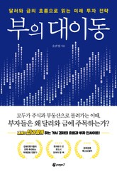 https://img.ridicdn.net/cover/4139000005/large#1 | 오건영 | 4.7점 | 구매 12,000원
투자를 어떻게 할 것인가 | https://ridibooks.com/books/869000040 | 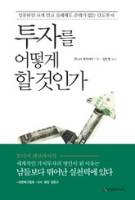 https://img.ridicdn.net/cover/869000040/large#1 | 모니시 파브라이 | 4.6점 | 구매 10,500원
생각에 관한 생각 | https://ridibooks.com/books/1546000449 |  https://img.ridicdn.net/cover/1546000449/large#1 | 대니얼 카너먼 | 4.3점 | 구매 15,750원
1년 후 내가 이 세상에 없다면 | https://ridibooks.com/books/1890000223 |  https://img.ridicdn.net/cover/1890000223/large#1 | 시미즈 켄 | 4.0점 | 구매 8,700원
월간 플래툰 2021년 5월호 | https://ridibooks.com/books/3371000034 |  https://img.ridicdn.net/cover/3371000034/large#1 | 멀티매니아호비스트 | 5.0점 | 구매 4,000원
프로보커터 | https://ridibooks.com/books/2439000139 |  https://img.ridicdn.net/cover/2439000139/large#1 | 김내훈 | 5.0점 | 구매 10,500원
천문학자는 별을 보지 않는다 | https://ridibooks.com/books/371002343 |  https://img.ridicdn.net/cover/371002343/large#1 | 심채경 | 5.0점 | 구매 11,000원
핵심만 남기고 줄이는 게 체질 | https://ridibooks.com/books/734002100 |  https://img.ridicdn.net/cover/734002100/large#1 | 김범준 | 5.0점 | 구매 8,700원
슈퍼팬 | https://ridibooks.com/books/510001094 |  https://img.ridicdn.net/cover/510001094/large#1 | 팻 플린 | 5.0점 | 구매 11,900원
글쓰기에 대하여 | https://ridibooks.com/books/3356000019 |  https://img.ridicdn.net/cover/3356000019/large#1 | 마거릿 애트우드 | 5.0점 | 구매 11,200원
좋은 주식 나쁜 주식 | https://ridibooks.com/books/703000682 |  https://img.ridicdn.net/cover/703000682/large#1 | 이남우 | 5.0점 | 구매 14,400원
부자들은 이런 주식을 삽니다 | https://ridibooks.com/books/734002036 |  https://img.ridicdn.net/cover/734002036/large#1 | 김현준 | 4.2점 | 구매 12,600원
시선으로부터, | https://ridibooks.com/books/371002104 |  https://img.ridicdn.net/cover/371002104/large#1 | 정세랑 | 4.8점 | 구매 9,800원
진짜 게으른 사람이 쓴 게으름 탈출법 | https://ridibooks.com/books/3414000012 |  https://img.ridicdn.net/cover/3414000012/large#1 | 지이 | 4.3점 | 구매 9,000원
코스모스 | https://ridibooks.com/books/786000077 | 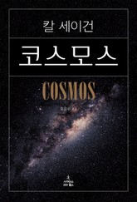 https://img.ridicdn.net/cover/786000077/large#1 | 칼 세이건 | 4.5점 | 구매 14,800원
웹소설 써서 먹고삽니다 | https://ridibooks.com/books/754031183 |  https://img.ridicdn.net/cover/754031183/large#1 | 정무늬 |  | 구매 11,900원
소년이 온다 | https://ridibooks.com/books/754012650 | 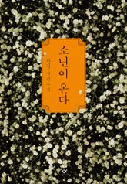 https://img.ridicdn.net/cover/754012650/large#1 | 한강 | 4.8점 | 구매 8,400원
메타버스 | https://ridibooks.com/books/2234003915 |  https://img.ridicdn.net/cover/2234003915/large#1 | 김상균 | 4.0점 | 구매 10,800원
개정판 | 빅터 프랭클의 죽음의 수용소에서 | https://ridibooks.com/books/969000280 |  https://img.ridicdn.net/cover/969000280/large#1 | 빅터 프랭클 | 4.6점 | 구매 7,800원
여행의 이유 | https://ridibooks.com/books/371001936 |  https://img.ridicdn.net/cover/371001936/large#1 | 김영하 | 4.4점 | 구매 9,500원
싯다르타 | https://ridibooks.com/books/509000551 | 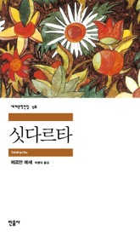 https://img.ridicdn.net/cover/509000551/large#1 | 헤르만 헤세 | 4.8점 | 구매 4,900원
매경이코노미 2107호 | https://ridibooks.com/books/3852000191 |  https://img.ridicdn.net/cover/3852000191/large#1 | 매경이코노미 편집부 | 4.0점 | 대여 1,300원 구매 2,500원
의미 있는 삶을 위하여 | https://ridibooks.com/books/2337000027 |  https://img.ridicdn.net/cover/2337000027/large#1 | 알렉스 룽구 |  | 구매 16,000원
파이썬 비동기 라이브러리 Asyncio | https://ridibooks.com/books/443000899 | 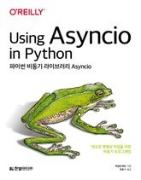 https://img.ridicdn.net/cover/443000899/large#1 | 케일럽 해팅 | 4.0점 | 구매 14,400원
인간 생존의 법칙 | https://ridibooks.com/books/606002316 |  https://img.ridicdn.net/cover/606002316/large#1 | 로버트 그린 |  | 구매 10,800원
고백 | https://ridibooks.com/books/1570000185 |  https://img.ridicdn.net/cover/1570000185/large#1 | 미나토 가나에 | 4.5점 | 구매 7,740원
2021 오직 간호대생을 위한 간호사 면접 | https://ridibooks.com/books/2217000182 |  https://img.ridicdn.net/cover/2217000182/large#1 | 주선희, 간호취업연구소 | 5.0점 | 구매 17,500원
마지막 몰입 : 나를 넘어서는 힘 | https://ridibooks.com/books/1780000314 | 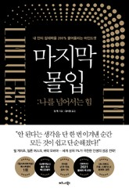 https://img.ridicdn.net/cover/1780000314/large#1 | 짐 퀵 | 3.9점 | 구매 11,760원
룬의 아이들 - 데모닉 완전판 | https://ridibooks.com/books/3754000155 |  https://img.ridicdn.net/cover/3754000155/large#1 | 전민희 | 5.0점 | 구매 8,600원
데스노트에 이름을 쓰면 살인죄일까 | https://ridibooks.com/books/173003641 |  https://img.ridicdn.net/cover/173003641/large#1 | 김지룡, 갈릴레오 SNC | 4.2점 | 구매 5,800원
노르웨이의 숲 | https://ridibooks.com/books/509001180 | 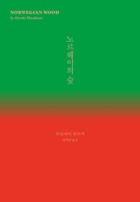 https://img.ridicdn.net/cover/509001180/large#1 | 무라카미 하루키 | 4.5점 | 구매 11,000원
선량한 차별주의자 | https://ridibooks.com/books/754026342 | 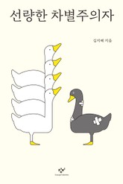 https://img.ridicdn.net/cover/754026342/large#1 | 김지혜 | 4.4점 | 구매 10,500원
무조건 팔리는 카피 단어장 | https://ridibooks.com/books/291000071 |  https://img.ridicdn.net/cover/291000071/large#1 | 간다 마사노리, 기누타 쥰이치 |  | 구매 12,500원
고성능 파이썬(2판) | https://ridibooks.com/books/443000902 | 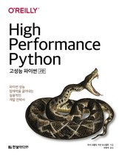 https://img.ridicdn.net/cover/443000902/large#1 | 미샤 고렐릭, 이안 오스발트 |  | 구매 28,800원
나는 아침마다 삶의 감각을 깨운다 | https://ridibooks.com/books/222002582 |  https://img.ridicdn.net/cover/222002582/large#1 | 고토 하야토 |  | 구매 10,400원
스스로 좋은 투자에 이르는 주식 공부 | https://ridibooks.com/books/3989000005 |  https://img.ridicdn.net/cover/3989000005/large#1 | 송선재(와이민) |  | 구매 12,750원
맥스큐 2021.05월호(128호) | https://ridibooks.com/books/3563000089 |  https://img.ridicdn.net/cover/3563000089/large#1 | 맥스큐 편집부 | 3.5점 | 구매 3,900원
오브젝트 | https://ridibooks.com/books/1160000027 | 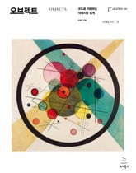 https://img.ridicdn.net/cover/1160000027/large#1 | 조영호 | 5.0점 | 구매 26,600원
365일 | https://ridibooks.com/books/372006927 |  https://static.ridicdn.net/books/dist/images/book_cover/cover_adult.png | 블란카 리핀스카 | 4.4점 | 구매 11,500원
멘탈의 연금술 | https://ridibooks.com/books/656000164 |  https://img.ridicdn.net/cover/656000164/large#1 | 보도 섀퍼 | 4.6점 | 구매 12,800원
엘리어트 파동이론 | https://ridibooks.com/books/869000066 | 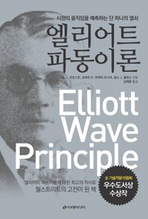 https://img.ridicdn.net/cover/869000066/large#1 | A. J. 프로스트, 로버트 R. 프렉터 주니어 | 3.4점 | 구매 11,830원
돌이킬 수 있는 | https://ridibooks.com/books/2119000089 |  https://img.ridicdn.net/cover/2119000089/large#1 | 문목하 | 4.5점 | 구매 10,000원
미움받을 용기 | https://ridibooks.com/books/1691000001 |  https://img.ridicdn.net/cover/1691000001/large#1 | 기시미 이치로, 고가 후미타케 | 4.5점 | 구매 10,710원
과식의 종말 | https://ridibooks.com/books/1508005976 |  https://img.ridicdn.net/cover/1508005976/large#1 | 데이비드 A. 케슬러 | 3.9점 | 대여 2,000원 구매 9,000원
신들의 전쟁 10주년 기념 개정판 세트(전 2권) | https://ridibooks.com/books/111026922 |  https://img.ridicdn.net/cover/111026922/large#1 | 닐 게이먼 | 5.0점 | 구매 17,280원
어떤 죽음이 삶에게 말했다 | https://ridibooks.com/books/745000173 |  https://img.ridicdn.net/cover/745000173/large#1 | 김범석 | 4.8점 | 구매 12,000원
스토리텔링 바이블 | https://ridibooks.com/books/1054000083 |  https://img.ridicdn.net/cover/1054000083/large#1 | 대니얼 조슈아 루빈 | 5.0점 | 구매 16,100원
초집중 | https://ridibooks.com/books/1811170196 | 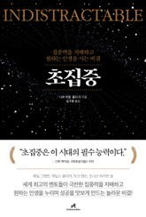 https://img.ridicdn.net/cover/1811170196/large#1 | 니르 이얄 | 4.2점 | 구매 10,800원
1Q84 세트 | https://ridibooks.com/books/111027361 |  https://img.ridicdn.net/cover/111027361/large#1 | 무라카미 하루키 |  | 구매 25,520원
팩트풀니스 | https://ridibooks.com/books/1546000541 | 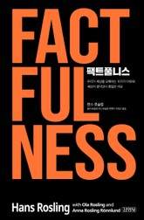 https://img.ridicdn.net/cover/1546000541/large#1 | 한스 로슬링, 올라 로슬링 외 1명 | 4.5점 | 구매 11,880원
타이탄의 도구들 | https://ridibooks.com/books/656000114 |  https://img.ridicdn.net/cover/656000114/large#1 | 티모시 페리스 | 4.3점 | 구매 10,500원
당신 인생의 이야기 | https://ridibooks.com/books/4115000011 |  https://img.ridicdn.net/cover/4115000011/large#1 | 테드 창 | 4.4점 | 구매 9,140원
보건교사 안은영 | https://ridibooks.com/books/509000862 |  https://img.ridicdn.net/cover/509000862/large#1 | 정세랑 | 4.7점 | 구매 9,100원
연금술사 | https://ridibooks.com/books/371000546 |  https://img.ridicdn.net/cover/371000546/large#1 | 파울로 코엘료 | 4.6점 | 구매 6,700원
불온한 잠 | https://ridibooks.com/books/3188000009 |  https://img.ridicdn.net/cover/3188000009/large#1 | 와카타케 나나미 | 5.0점 | 구매 10,500원
사역의 말씀 다이제스트 1권·1호 | https://ridibooks.com/books/1507000958 | 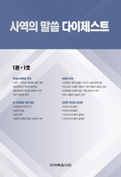 https://img.ridicdn.net/cover/1507000958/large#1 | 위트니스 리 | 4.9점 | 구매 5,400원
한 권으로 끝내는 Node & Express(2판) | https://ridibooks.com/books/443000898 | 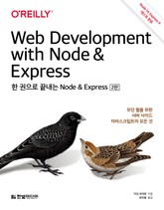 https://img.ridicdn.net/cover/443000898/large#1 | 이선 브라운 |  | 구매 22,400원
세렌디피티 코드 | https://ridibooks.com/books/1780000339 |  https://img.ridicdn.net/cover/1780000339/large#1 | 크리스티안 부슈 |  | 구매 10,590원
일의 감각 | https://ridibooks.com/books/1046000119 |  https://img.ridicdn.net/cover/1046000119/large#1 | 로저 니본 | 5.0점 | 구매 11,600원
꿈꾸는 구둣방 | https://ridibooks.com/books/372007031 |  https://img.ridicdn.net/cover/372007031/large#1 | 아지오 | 5.0점 | 구매 11,200원
네 명의 완벽주의자 | https://ridibooks.com/books/745000174 | 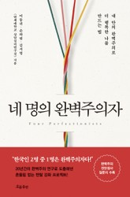 https://img.ridicdn.net/cover/745000174/large#1 | 이동귀, 손하림 외 1명 | 5.0점 | 구매 12,800원
기록하기로 했습니다 | https://ridibooks.com/books/243000320 | 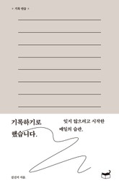 https://img.ridicdn.net/cover/243000320/large#1 | 김신지 | 4.9점 | 구매 8,820원
주식시장의 17가지 미신 | https://ridibooks.com/books/4139000011 |  https://img.ridicdn.net/cover/4139000011/large#1 | 켄 피셔, 라라 호프만스 | 4.8점 | 구매 12,000원
제프 베조스, 발명과 방황 | https://ridibooks.com/books/734002035 |  https://img.ridicdn.net/cover/734002035/large#1 | 제프 베조스 | 3.9점 | 구매 15,400원
출발점 1979-1996 : 1 | https://ridibooks.com/books/754031239 |  https://img.ridicdn.net/cover/754031239/large#1 | 미야자키 하야오 |  | 구매 10,000원
디 앤서 | https://ridibooks.com/books/2189000182 |  https://img.ridicdn.net/cover/2189000182/large#1 | 뉴욕주민 | 4.6점 | 구매 12,000원
마의산 (상) | https://ridibooks.com/books/950000141 |  https://img.ridicdn.net/cover/950000141/large#1 | 토마스 만 | 4.8점 | 구매 9,000원
만화 재무제표 모르면 주식투자 절대로 하지마라 (상) | https://ridibooks.com/books/1314000070 |  https://img.ridicdn.net/cover/1314000070/large#1 | 사경인, 지애린 | 4.5점 | 구매 9,450원
기사단장 죽이기 세트 | https://ridibooks.com/books/111027362 |  https://img.ridicdn.net/cover/111027362/large#1 | 무라카미 하루키 |  | 구매 18,400원
부의 인문학 | https://ridibooks.com/books/1354000104 |  https://img.ridicdn.net/cover/1354000104/large#1 | 브라운스톤 | 4.5점 | 구매 10,000원
나는 나답게 살기로 했다 | https://ridibooks.com/books/4239000017 |  https://img.ridicdn.net/cover/4239000017/large#1 | 손힘찬(오가타 마리토) | 4.5점 | 대여 5,000원 구매 9,450원
미래 | https://ridibooks.com/books/2066002485 |  https://img.ridicdn.net/cover/2066002485/large#1 | 미나토 가나에 | 3.5점 | 대여 5,400원 구매 9,720원
섬의 애슐리 | https://ridibooks.com/books/4095000005 |  https://img.ridicdn.net/cover/4095000005/large#1 | 정세랑, 한예롤 | 4.4점 | 대여 3,000원 구매 4,950원
로드워크 | https://ridibooks.com/books/682001444 |  https://img.ridicdn.net/cover/682001444/large#1 | 스티븐 킹 |  | 대여 4,800원 구매 8,640원
꼭 읽어야 할 한국 대표 시집 1-3권 세트 | https://ridibooks.com/books/111014199 |  https://img.ridicdn.net/cover/111014199/large#1 | 윤동주 | 5.0점 | 대여 1,000원 구매 2,700원
<Must Have> Tucker의 Go 언어 프로그래밍 | https://ridibooks.com/books/4547000001 |  https://img.ridicdn.net/cover/4547000001/large#1 | 공봉식 |  | 구매 33,600원
강주은이 소통하는 법 | https://ridibooks.com/books/1242001018 |  https://img.ridicdn.net/cover/1242001018/large#1 | 강주은 | 5.0점 | 구매 10,350원
더 좋은 곳으로 가자 | https://ridibooks.com/books/371002342 |  https://img.ridicdn.net/cover/371002342/large#1 | 정문정 |  | 구매 10,200원
나는 내가 싫고 좋고 이상하고 | https://ridibooks.com/books/371002324 |  https://img.ridicdn.net/cover/371002324/large#1 | 백은선 | 5.0점 | 구매 9,500원
타이탄의 지혜들 | https://ridibooks.com/books/656000167 |  https://img.ridicdn.net/cover/656000167/large#1 | 데이비드 M. 루벤스타인 | 3.0점 | 구매 14,400원
겁내지 않고 그림 그리는 법 | https://ridibooks.com/books/4519000001 | 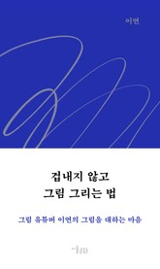 https://img.ridicdn.net/cover/4519000001/large#1 | 이연 | 4.7점 | 구매 11,000원
자본주의 대전환 | https://ridibooks.com/books/280000159 |  https://img.ridicdn.net/cover/280000159/large#1 | 리베카 헨더슨 | 5.0점 | 구매 11,250원
방구석 노트북 하나로 월급 독립 프로젝트 | https://ridibooks.com/books/606002301 |  https://img.ridicdn.net/cover/606002301/large#1 | 노마드 그레이쓰 | 4.5점 | 구매 11,200원
뉴욕주민의 진짜 미국식 주식투자 | https://ridibooks.com/books/1780000301 |  https://img.ridicdn.net/cover/1780000301/large#1 | 뉴욕주민 | 4.6점 | 구매 16,100원
걸어 다니는 어원 사전 | https://ridibooks.com/books/1046000103 | 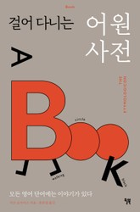 https://img.ridicdn.net/cover/1046000103/large#1 | 마크 포사이스 | 4.6점 | 구매 12,000원
언스크립티드 | https://ridibooks.com/books/1354000075 |  https://img.ridicdn.net/cover/1354000075/large#1 | 엠제이 드마코 | 4.3점 | 구매 12,000원
자존감 수업 | https://ridibooks.com/books/2025000011 |  https://img.ridicdn.net/cover/2025000011/large#1 | 윤홍균 | 4.4점 | 구매 11,000원
<성균관 유생들의 나날> 세트 | https://ridibooks.com/books/111014908 | 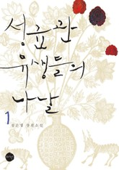 https://img.ridicdn.net/cover/111014908/large#1 | 정은궐 | 4.8점 | 구매 10,000원
정의란 무엇인가 | https://ridibooks.com/books/593000535 |  https://img.ridicdn.net/cover/593000535/large#1 | 마이클 샌델 | 4.5점 | 구매 10,500원
리얼리티 트랜서핑 1 | https://ridibooks.com/books/754003887 | 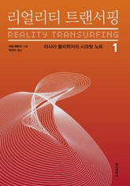 https://img.ridicdn.net/cover/754003887/large#1 | 바딤 젤란드 | 4.7점 | 구매 7,700원
시크릿 | https://ridibooks.com/books/364000288 |  https://img.ridicdn.net/cover/364000288/large#1 | 론다 번 | 4.5점 | 구매 9,000원
실패를 사랑하는 직업 | https://ridibooks.com/books/754030649 |  https://img.ridicdn.net/cover/754030649/large#1 | 요조(Yozoh) | 4.7점 | 구매 9,800원
사이보그가 되다 | https://ridibooks.com/books/754030599 |  https://img.ridicdn.net/cover/754030599/large#1 | 김초엽, 김원영 | 5.0점 | 구매 12,400원
구의 증명 | https://ridibooks.com/books/754028617 |  https://img.ridicdn.net/cover/754028617/large#1 | 최진영 | 4.6점 | 구매 6,480원
피프티 피플 | https://ridibooks.com/books/754027880 |  https://img.ridicdn.net/cover/754027880/large#1 | 정세랑 | 4.7점 | 구매 9,800원
커피인문학 | https://ridibooks.com/books/754023021 |  https://img.ridicdn.net/cover/754023021/large#1 | 박영순, 유사랑 | 4.4점 | 구매 13,300원
메이크 타임 | https://ridibooks.com/books/1546000553 |  https://img.ridicdn.net/cover/1546000553/large#1 | 제이크 냅 | 4.3점 | 대여 4,950원 구매 8,910원

